DESCRIPCION
DESCRIPCIÓN GENERAL DEL PROBLEMA

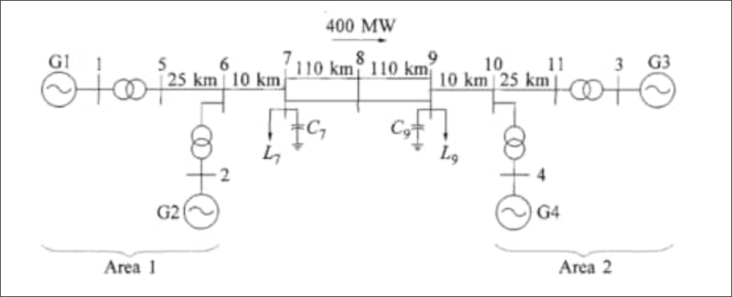
CARACTERÍSTICAS DEL SEP | VALORES
Frecuencia (Hz): | 60
Núm. Barras: | 11
Núm. Cargas: | 2
Núm. Generadores: | 4
Núm. Líneas y Trx’s | 12
Tipo de Falla: | 3F
Fuente: | EJEMPLO 12.6 DEL KUNDUR

